Лист1
ОБУВЬ ЗИМНЯЯ
фото | модель | ростовка | подкладка | материал верха | цвет | цена, руб с НДС
малодетская обувь (22-26р)
НОВИНКА | 3-568 | 23-26 | шерст.мех | войлок | св.бежевый | 2,290р.

 |  |  |  |  | т.серый | 2,290р.

НОВИНКА | 3-738 | 23-26 | нат.мех | хром/велюр | черника | 2,600р.

НОВИНКА | 3-759 | 23-26 | нат.мех | хром/велюр | бежевый | 2,850р.

 | 3-555 | 23-26 | нат.мех | хром | синий | 2,850р.

 | 3-557 | 23-26 | нат.мех | хром/ гидрофоб.нубук | черный | 2,850р.

дошкольная обувь 27-32
 | 3-578 | 27-32 | шерст.мех | войлок | черный | 2,650р.

НОВИНКА | 971 | 27-32 | нат.мех | хром | черный | 3,250р.
 | 3-571 | 27-32 | нат.мех | хром | черный/синий | 3,990р.

НОВИНКА | 3-766 | 27-32 | шерст.мех | войлок | бордо | 2,750р.

 | 3-329 | 27-32 | нат.мех | хром/велюр | черника | 3,450р.

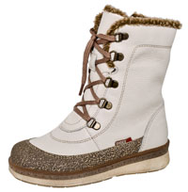 НОВИНКА | 3-745 | 27-32 | нат.мех | хром | св.бежевый | 4,100р.

начальная школа (30-35)
 | 4-161 | 30-35 | нат.мех | гидрофоб. нубук/велюр | коричневый | 3,990р.

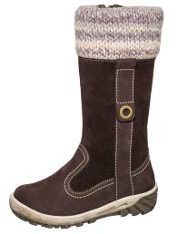 | 4-386 | 30-35 | нат.мех | гидрофоб. нубук/велюр | шоколадный | 4,290р.

сапожки школьные для девочек 33-37
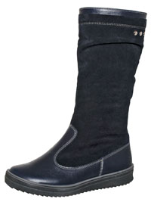 НОВИНКА | 4-799 | 33-37,5 | нат.мех | хром/велюр | т.синий | 3,990р.

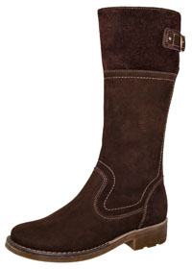 НОВИНКА | 4-777 | 33-37 | нат.мех | гидрофоб нубук | шоколадный | 5,450р.

 |  |  |  | хром | черный | 5,450р.
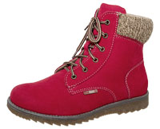 | 6-064 Т | 35-37 | нат.мех | гидрофобный нубук | красный | 4,750р.

НОВИНКА | 6-806 | 33-37 | нат.мех | хром | синий | 3,790р.

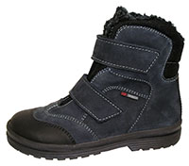 | 6-572 | 33-37 | нат.мех | гидрофобный нубук | синий | 4,790р.

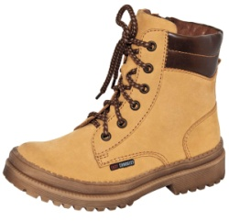 | 6-064 | 35-37 | нат.мех | гидрофобный нубук | рыжий | 4,350р.

